PIPELINE
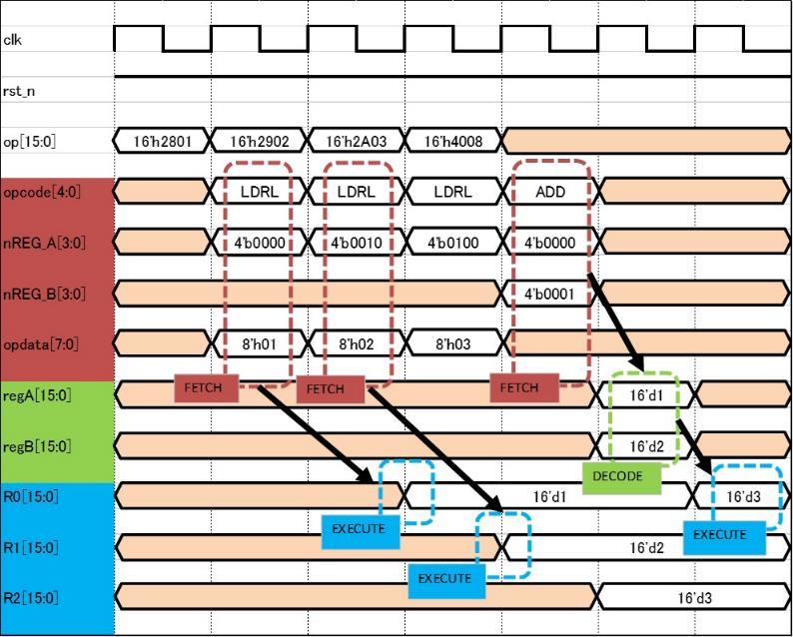
clk

rst_n

op[15:0] | 16'h2801 | 16'h2902 | 16'h2A03 | 16'h4008

opcode[4:0] |  | LDRL | LDRL | LDRL | ADD

nREG_A[3:0] |  | 4'b0000 | 4'b0010 | 4'b0100 | 4'b0000

nREG_B[3:0] |  |  |  |  | 4'b0001

opdata[7:0] |  | 8'h01 | 8'h02 | 8'h03
FETCH
FETCH
FETCH
FETCH
regA[15:0] |  |  |  |  |  | 16'd1

regB[15:0] |  |  |  |  |  | 16'd2
DECODE
R0[15:0] |  |  |  | 16'd1 |  |  | 16'd3
EXECUTE
EXECUTE
EXECUTE
R1[15:0] |  |  |  |  | 16'd2
EXECUTE
R2[15:0] |  |  |  |  |  | 16'd3

FWD
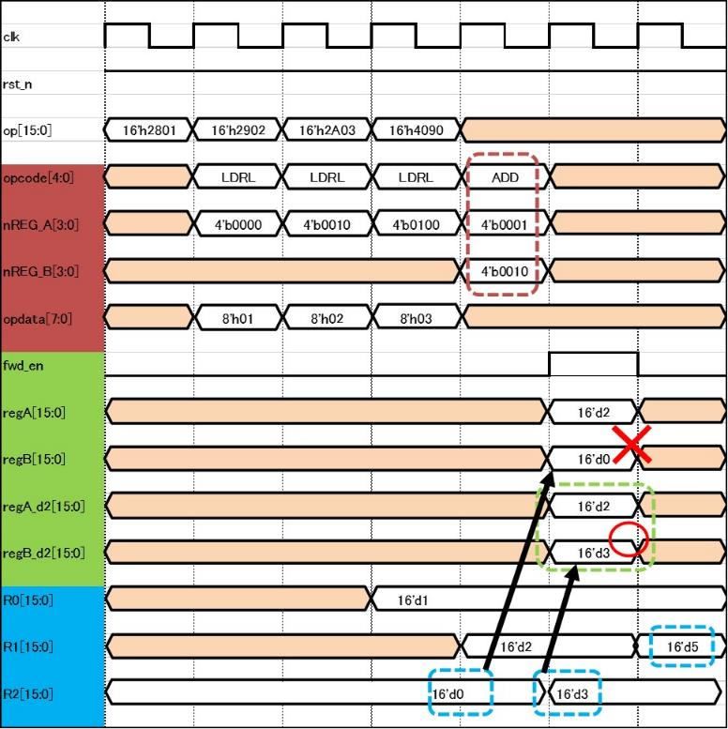
clk

rst_n

op[15:0] | 16'h2801 | 16'h2902 | 16'h2A03 | 16'h4090

opcode[4:0] |  | LDRL | LDRL | LDRL | ADD

nREG_A[3:0] |  | 4'b0000 | 4'b0010 | 4'b0100 | 4'b0001

nREG_B[3:0] |  |  |  |  | 4'b0010

opdata[7:0] |  | 8'h01 | 8'h02 | 8'h03

fwd_en

regA[15:0] |  |  |  |  |  | 16'd2

regB[15:0] |  |  |  |  |  | 16'd0

regA_d2[15:0] |  |  |  |  |  | 16'd2

regB_d2[15:0] |  |  |  |  |  | 16'd3

R0[15:0] |  |  |  | 16'd1

R1[15:0] |  |  |  |  | 16'd2 |  | 16'd5

R2[15:0] | 16'd0 |  |  |  |  | 16'd3

NOP
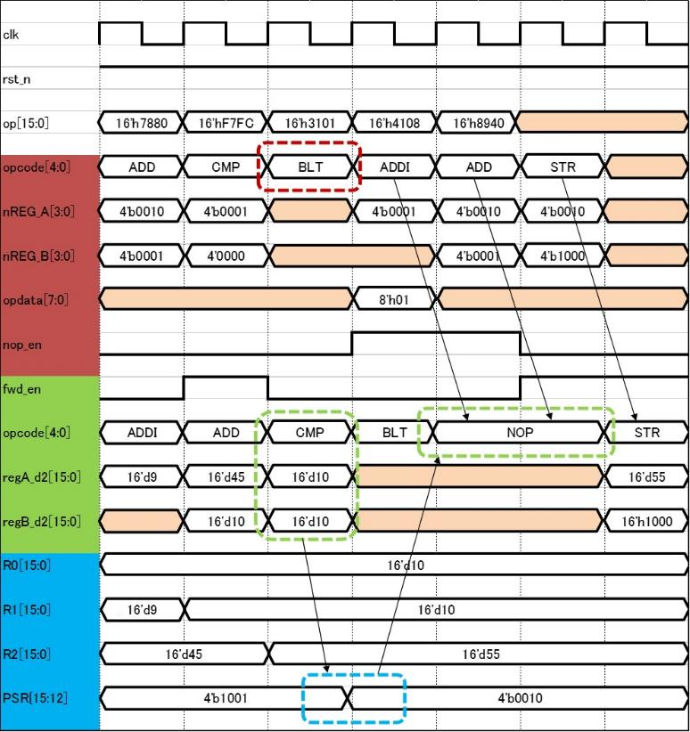
clk

rst_n

op[15:0] | 16'h7880 | 16'hF7FC | 16'h3101 | 16'h4108 | 16'h8940

opcode[4:0] | ADD | CMP | BLT | ADDI | ADD | STR

nREG_A[3:0] | 4'b0010 | 4'b0001 |  | 4'b0001 | 4'b0010 | 4'b0010

nREG_B[3:0] | 4'b0001 | 4'0000 |  |  | 4'b0001 | 4'b1000

opdata[7:0] |  |  |  | 8'h01

nop_en

fwd_en

opcode[4:0] | ADDI | ADD | CMP | BLT | NOP |  | STR

regA_d2[15:0] | 16'd9 | 16'd45 | 16'd10 |  |  |  | 16'd55

regB_d2[15:0] |  | 16'd10 | 16'd10 |  |  |  | 16'h1000

R0[15:0] | 16'd10

a
R1[15:0] | 16'd9 | 16'd10

R2[15:0] | 16'd45 |  | 16'd55

PSR{15:12] | 4'b1001 |  |  | 4'b0010

RAM
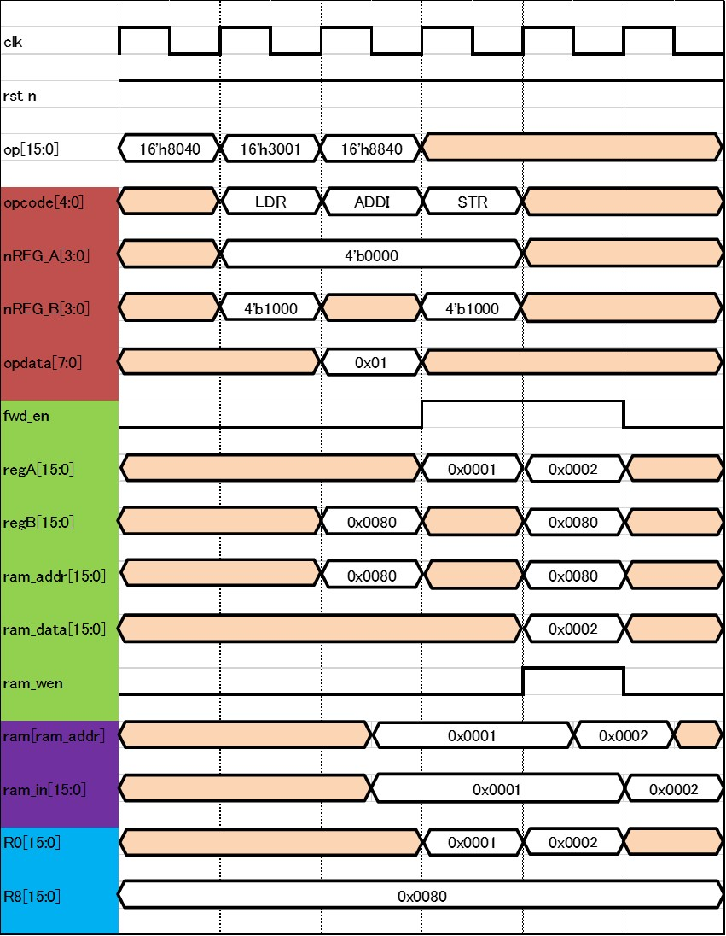
clk

rst_n

op[15:0] | 16'h8040 | 16'h3001 | 16'h8840

opcode[4:0] |  | LDR | ADDI |  | STR

nREG_A[3:0] |  | 4'b0000

nREG_B[3:0] |  | 4'b1000 |  |  | 4'b1000

opdata[7:0] |  |  | 0x01

fwd_en

regA[15:0] |  |  |  |  | 0x0001 | 0x0002

regB[15:0] |  |  | 0x0080 |  |  | 0x0080

ram_addr[15:0] |  |  | 0x0080 |  |  | 0x0080

ram_data[15:0] |  |  |  |  |  | 0x0002

ram_wen

ram[ram_addr] |  |  |  | 0x0001 |  |  | 0x0002

ram_in[15:0] |  |  |  | 0x0001 |  |  |  | 0x0002

R0[15:0] |  |  |  |  | 0x0001 | 0x0002

R8[15:0] | 0x0080

FUNC
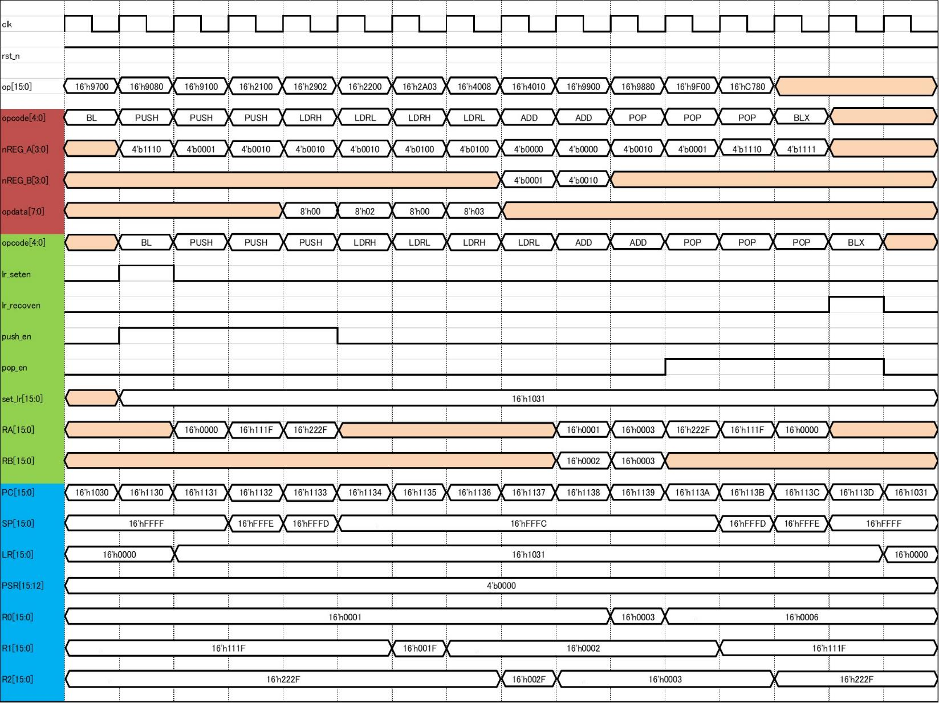
clk

rst_n

op[15:0] | 16'h9700 | 16'h9080 | 16'h9100 | 16'h2100 | 16'h2902 | 16'h2200 | 16'h2A03 | 16'h4008 | 16'h4010 | 16'h9900 | 16'h9880 | 16'h9F00 | 16'hC780

opcode[4:0] | BL | PUSH | PUSH | PUSH | LDRH | LDRL | LDRH | LDRL | ADD | ADD | POP | POP | POP | BLX

nREG_A[3:0] |  | 4'b1110 | 4'b0001 | 4'b0010 | 4'b0010 | 4'b0010 | 4'b0100 | 4'b0100 | 4'b0000 | 4'b0000 | 4'b0010 | 4'b0001 | 4'b1110 | 4'b1111

nREG_B[3:0] |  |  |  |  |  |  |  |  | 4'b0001 | 4'b0010

opdata[7:0] |  |  |  |  | 8'h00 | 8'h02 | 8'h00 | 8'h03

opcode[4:0] |  | BL | PUSH | PUSH | PUSH | LDRH | LDRL | LDRH | LDRL | ADD | ADD | POP | POP | POP | BLX

lr_seten

lr_recoven

push_en

pop_en

set_lr[15:0] |  | 16'h1031

RA[15:0] |  |  | 16'h0000 | 16'h111F | 16'h222F |  |  |  |  | 16'h0001 | 16'h0003 | 16'h222F | 16'h111F | 16'h0000

RB[15:0] |  |  |  |  |  |  |  |  |  | 16'h0002 | 16'h0003

PC[15:0] | 16'h1030 | 16'h1130 | 16'h1131 | 16'h1132 | 16'h1133 | 16'h1134 | 16'h1135 | 16'h1136 | 16'h1137 | 16'h1138 | 16'h1139 | 16'h113A | 16'h113B | 16'h113C | 16'h113D | 16'h1031

a
SP[15:0] | 16'hFFFF |  |  | 16'hFFFE | 16'hFFFD | 16'hFFFC |  |  |  |  |  |  | 16'hFFFD | 16'hFFFE | 16'hFFFF

LR[15:0] | 16'h0000 |  | 16'h1031 |  |  |  |  |  |  |  |  |  |  |  |  | 16'h0000

PSR{15:12] | 4'b0000
a
R0[15:0] | 16'h0001 |  |  |  |  |  |  |  |  |  | 16'h0003 | 16'h0006

a
a
R1[15:0] | 16'h111F |  |  |  |  |  | 16'h001F | 16'h0002 |  |  |  |  | 16'h111F
a
a
R2[15:0] | 16'h222F |  |  |  |  |  |  |  | 16'h002F | 16'h0003 |  |  |  | 16'h222F

IRQ
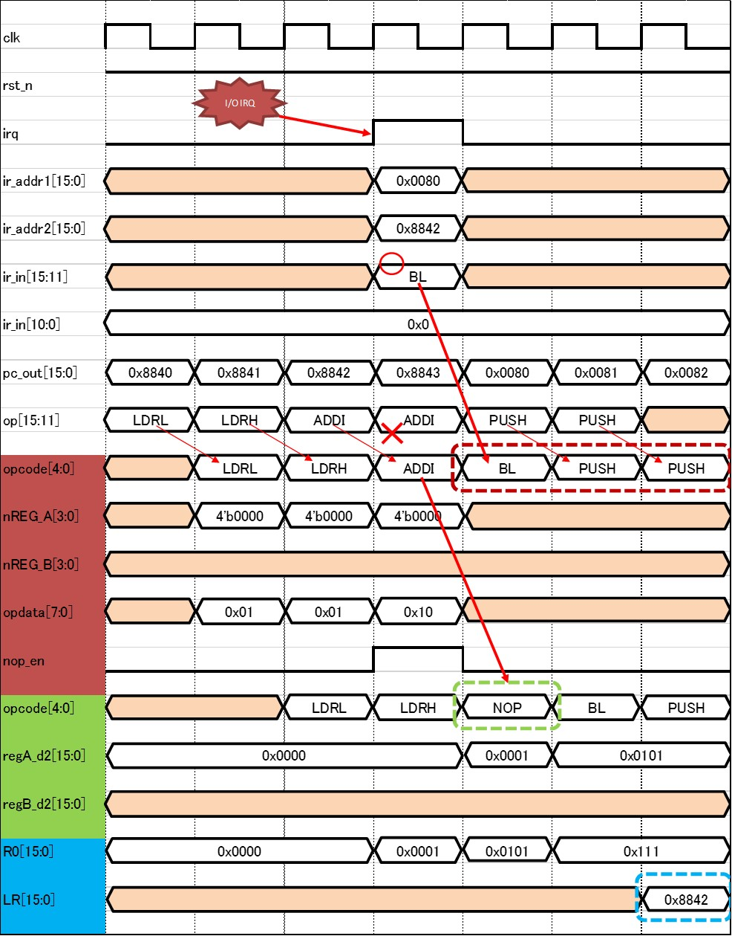
clk

I/O IRQ
rst_n

irq

ir_addr1[15:0] |  |  |  | 0x0080

ir_addr2[15:0] |  |  |  | 0x8842

ir_in[15:11] |  |  |  | BL

ir_in[10:0] | 0x0

pc_out[15:0] | 0x8840 | 0x8841 | 0x8842 | 0x8843 | 0x0080 | 0x0081 | 0x0082

op[15:11] | LDRL | LDRH | ADDI | ADDI | PUSH | PUSH

opcode[4:0] |  | LDRL | LDRH | ADDI | BL | PUSH | PUSH

nREG_A[3:0] |  | 4'b0000 | 4'b0000 | 4'b0000

nREG_B[3:0]

opdata[7:0] |  | 0x01 | 0x01 | 0x10

nop_en

opcode[4:0] |  |  | LDRL | LDRH | NOP | BL | PUSH

regA_d2[15:0] | 0x0000 |  |  |  | 0x0001 | 0x0101

regB_d2[15:0]

R0[15:0] | 0x0000 |  |  | 0x0001 | 0x0101 | 0x111

LR[15:0] |  |  |  |  |  |  | 0x8842

SYSBUS
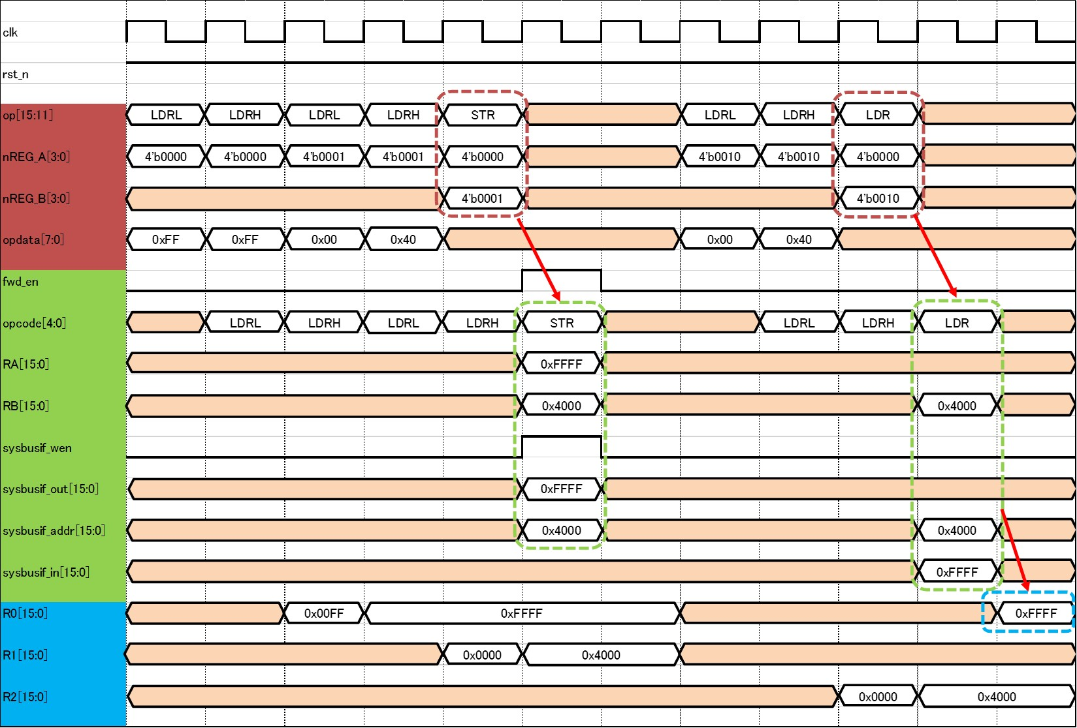
clk

rst_n

op[15:11] | LDRL | LDRH | LDRL | LDRH | STR |  | LDRL | LDRH | LDR

nREG_A[3:0] | 4'b0000 | 4'b0000 | 4'b0001 | 4'b0001 | 4'b0000 |  | 4'b0010 | 4'b0010 | 4'b0000

nREG_B[3:0] |  |  |  |  | 4'b0001 |  |  |  | 4'b0010

opdata[7:0] | 0xFF | 0xFF | 0x00 | 0x40 |  |  | 0x00 | 0x40

fwd_en

opcode[4:0] |  | LDRL | LDRH | LDRL | LDRH | STR |  | LDRL | LDRH | LDR

RA[15:0] |  |  |  |  |  | 0xFFFF

RB[15:0] |  |  |  |  |  | 0x4000 |  |  |  | 0x4000

sysbusif_wen

sysbusif_out[15:0] |  |  |  |  |  | 0xFFFF

sysbusif_addr[15:0] |  |  |  |  |  | 0x4000 |  |  |  | 0x4000

sysbusif_in[15:0] |  |  |  |  |  |  |  |  |  | 0xFFFF

R0[15:0] |  |  | 0x00FF | 0xFFFF |  |  |  |  |  |  | 0xFFFF

R1[15:0] |  |  |  |  | 0x0000 | 0x4000

R2[15:0] |  |  |  |  |  |  |  |  | 0x0000 | 0x4000

